Gráficas cálculo vel. toma carg
 |  | Anexo 5 Acuerdo 1741
Descripción | En esta hoja se incluyen las gráficas a partir de las cuales se calcula la velocidad de toma de carga.

Escalón 1 |  |  | Escalón 2
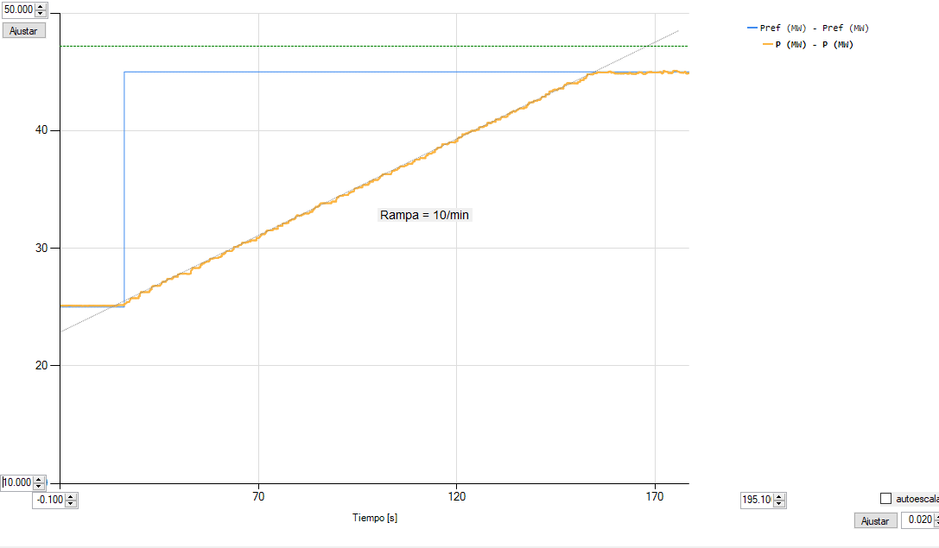
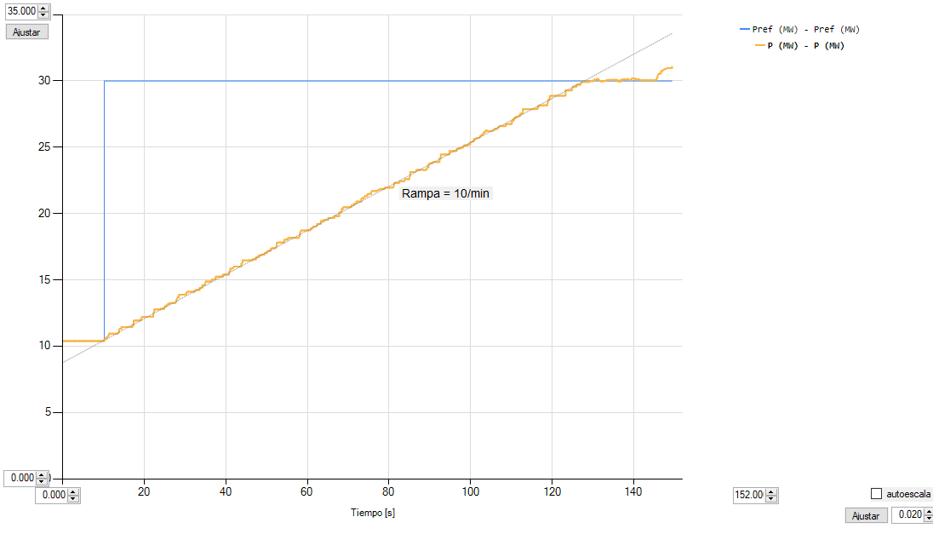

Escalón 3 |  |  | Escalón 4
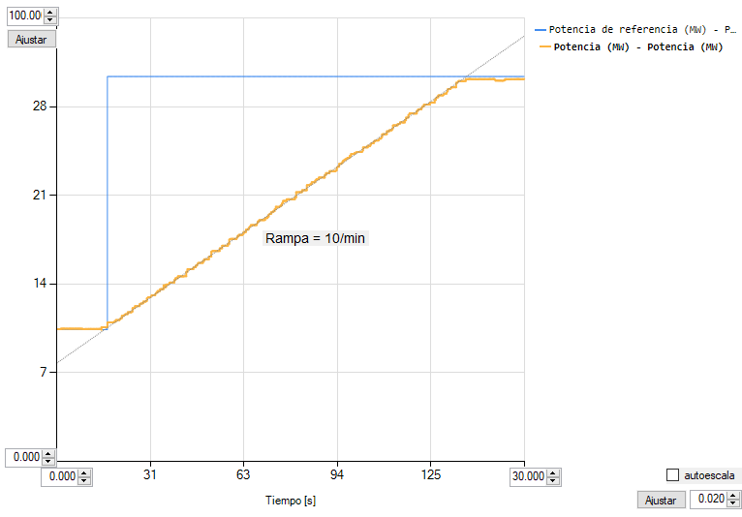
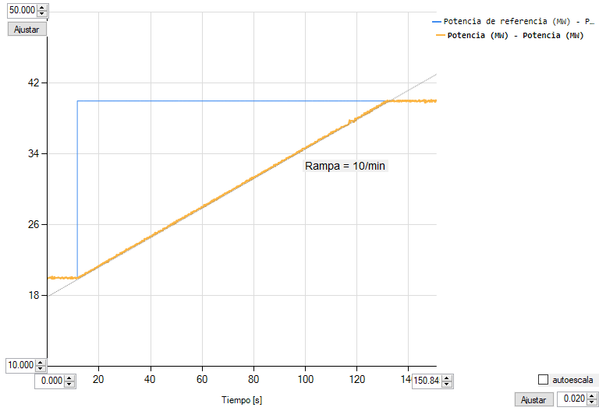

Escalón 5
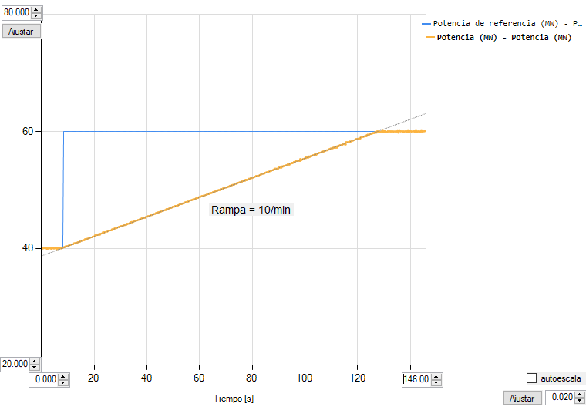

Gráficas cálculo vel. descarga
 |  | Anexo 5 Acuerdo 1741
Descripción | En esta hoja se incluyen las gráficas a partir de las cuales se calcula la velocidad de descarga.

Escalón 1 |  |  | Escalón 2
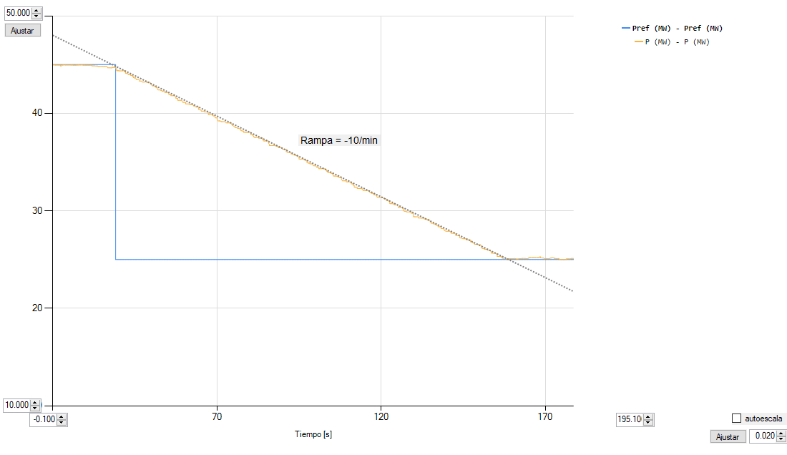
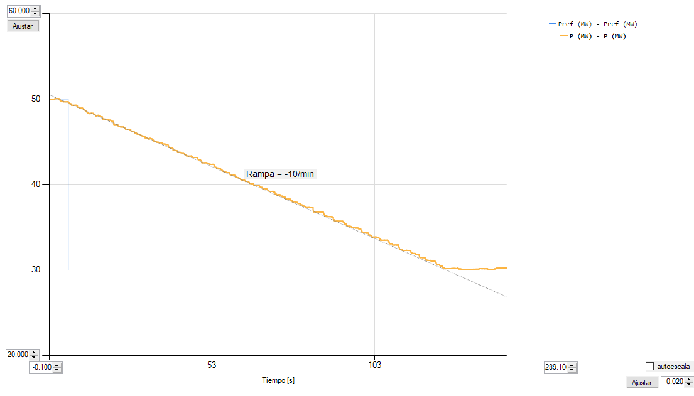

Escalón 3 |  |  | Escalón 4

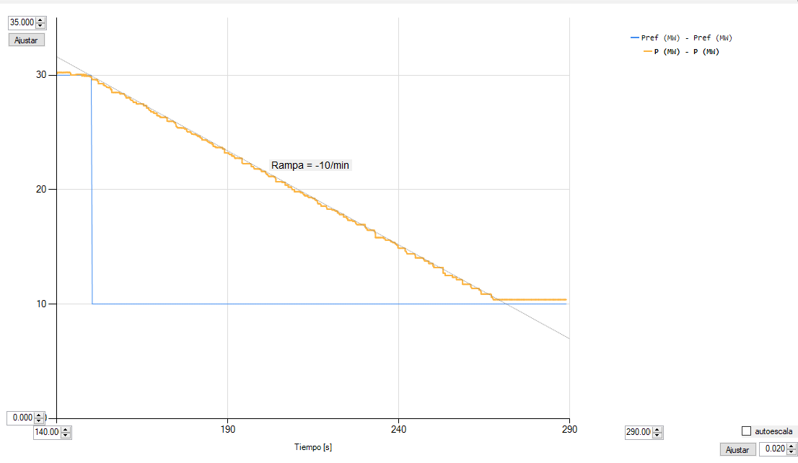
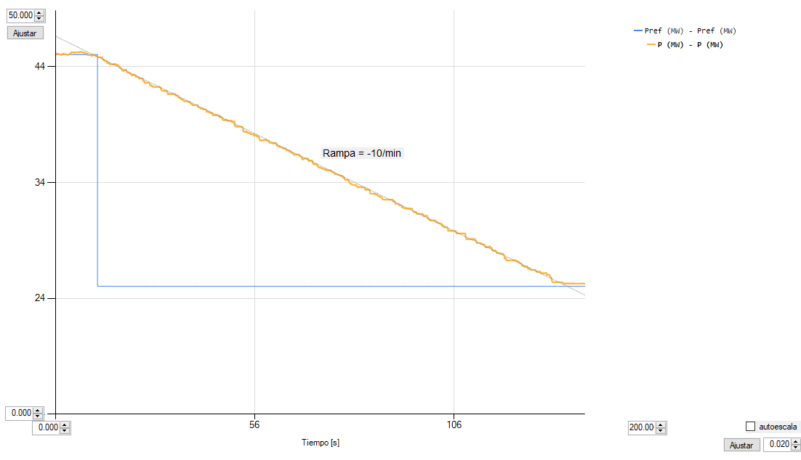

Escalón 5
